报价表
深圳市大徳体育管理有限公司报价单

单位：深圳市第二实验学校高中部 |  |  |  |  | 报价联系人：胡丽云13590367557
地址： |  |  |  |  | 报价日期：2019-05-13
序号 | 产品 | 规格 | 数量 | 单位 | 单价 | 小计金额 | 备注
1 | 椅子 | 软坐垫+软背 亮黄 钢制脚 总高度80cm，宽度47cm，坐高45cm | 8 | 把 | 240 | ¥1,920.00
2 | 长条椅 | 200*37*45cm 厚度3.7cm 凳子腿粗40cm | 8 | 张 | 460 | ¥3,680.00
3 | 桌子 | 长160cm*宽80cm*高74cm桌腿5*5cm，桌面2.5cm | 2 | 张 | 480 | ¥960.00 | 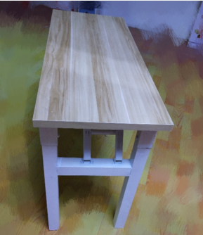
4 | 电子计分牌 | 品牌：祥腾，型号：XT－JFM24C，尺寸：0.95m*1.8m；含移动架；可选有线或无线、队名（条屏显示）、比分、球权、场次、时间、24秒、犯规、暂停 | 4 | 套 | 9000 | ¥36,000.00
5 | 篮球队员犯规次数牌 | 品牌：祥腾，型号：XT－FG，带盒子；篮球比赛时队员犯规次数、暂停换人等提示、字体符合国际篮联要求 | 4 | 套 | 500 | ¥2,000.00
6 | 篮球记录员讯响器（外置式） | 品牌：祥腾，型号：XT－XXQ2，发出120D的笛音 | 4 | 套 | 300 | ¥1,200.00
7 | 球权指示器 | 品牌：祥腾，型号：XT－FQQ，显示球权方进功方向 | 4 | 套 | 500 | ¥2,000.00
8 | 全队犯规显示器（三面显示） | 品牌：祥腾，型号：XT－FG3，规格：0.2*0.3*0.17；开机默认按5次满亮，可设置1－9次满亮 | 4 | 套 | 2100 | ¥8,400.00
合计：伍万肆仟叁佰贰拾元整 |  |  |  |  |  | ¥56,160.00

